GM
 |  |  | Pretendenta tehniskais piedāvājums un apraksts
 |  |  | Mēbeļu piegāde un uzstādīšana Dzirciema ielā 16, C un K korpusam, Rīgā

Iepirkuma priekšmets: mēbeļu piegāde, montāža/uzstādīšana un nodošana Pasūtītāja norādītajās telpās (atbilstoši Pasūtītāja prasībām). Cenā jāiekļauj visas ar preces izgatavošanu (iegādi), piegādi un ar montāžu saistītās izmaksas. Tajā skaitā, bet ne tikai: materiālu, atbilstošas furnitūras (skrūvju, stiprinājumu, savilcēju, eņģu, viru, rokturu u.c.), transporta, darba spēka, sakaru, nodokļu un nodevu u.c. izmaksas, izņemot pievienotās vērtības nodokli.
Publiskai lietošanai / intensīvai ekspluatācijai: Mēbelēm, virsmām, furnitūrai un integrētajām iekārtām jābūt paredzētām intensīvai publiskai ekspluatācijai ar paaugstinātu lietošanas biežumu. Konstrukcijām jānodrošina ilgstoša mehāniskā noturība, stabilitāte un funkcionalitāte pie paaugstinātas noslodzes.
Aprīkojums, materiāli: Visiem izmantotajiem materiāliem jābūt augstas kvalitātes, viegli kopjamiem, noturīgiem pret intensīvu lietošanu un apkārtējās vides faktoriem. Tie nedrīkst būt neatbilstoši mēbelēm paredzēto funkciju veikšanai un mēbeļu piegādes un lietošanas laikā deformēties vai citādi zaudēt to stabilitātes un kvalitātes īpašības; mēbeļu kustīgās vai regulējamās detaļas vai mehānismi nedrīkst būt vaļīgi, lietošanas laikā deformēties, traucēt viens otra darbībai, darboties nesinhroni, kustēties tiem neparedzētā virzienā vai ar neparedzētu aizturi. No vairākām atsevišķām savstarpēji savienotām detaļām izgatavotas mēbeles detaļu savienojumu vietas nedrīkst būt vaļīgas un savienotajām detaļām jāsakļaujas precīzi bez nobīdēm. Visām skrūvēm un skrūvju vietām, ja tādas kļūst redzamas, ir jābūt apslēptām zem mēbeles krāsai pieskaņota dekoratīva risinājuma. Mēbelei (tostarp tās polsterējumam, kustīgajām detaļām un mehānismiem) jābūt ergonomiskai. Ja piedāvātā prece vairs netiek ražota vai tās ražošana tiek pārtraukta pirms piegādes, Izpildītājs, iepriekš rakstiski saskaņojot ar Pasūtītāju, nodrošina tehniski un funkcionāli līdzvērtīgu vai labāku preci, kas pilnībā atbilst tehniskās specifikācijas prasībām.
Mitrumizturība: Mēbelēm un to elementiem, kas paredzēti telpās vai zonās ar paaugstinātu mitrumu, biežu mitro uzkopšanu vai iespējamu saskari ar ūdeni, materiāliem, malu apdarēm, savienojumiem un stiprinājumiem jābūt mitrumizturīgiem un piemērotiem attiecīgajiem ekspluatācijas apstākļiem. Ekspluatācijas rezultātā nedrīkst rasties materiālu uzbriešana, deformācija, slāņošanās vai stiprinājumu korozija.
Vandalizācijas noturība: Publiskajās zonās izvietotajiem elementiem jābūt ar paaugstinātu noturību pret mehāniskiem bojājumiem, skrāpējumiem, triecieniem un apzinātu bojāšanu. Redzamajiem stiprinājumiem jābūt minimizētiem vai slēptiem.
Higiēnas prasības: Virsmām jābūt gludām, neporainām, viegli tīrāmām, izturīgām pret dezinfekcijas līdzekļiem, bez grūti kopjamām salaiduma vietām.
Ugunsdrošība: Izmantotajiem materiāliem jāatbilst spēkā esošajām ugunsdrošības prasībām publiskām telpām. Pasūtītājam pēc pieprasījuma jāiesniedz materiālu ugunsreakcijas klases apliecinoši dokumenti.
Elektrodrošība: Mēbelēs integrētajām elektroiekārtām un elektrokomponentēm jābūt piemērotām to paredzētajai uzstādīšanas vietai un ekspluatācijas apstākļiem un jāatbilst piemērojamajām elektrodrošības prasībām. Mitrās telpās vai vietās, kur iespējama ūdens iedarbība, elektroiekārtu un elektrokomponentu aizsardzības pakāpei jābūt ne zemākai par IP44, ja konkrētajai uzstādīšanas vietai nav nepieciešama augstāka aizsardzības pakāpe.
Apkopes pieejamība: Konstrukcijām jānodrošina ērta piekļuve apkopei, remontam un ekspluatācijas mezglu nomaiņai bez būtiskas konstrukciju demontāžas.
Nestspēja: visām sienas konstrukcijām, virsmām un stiprinājumiem jābūt paredzētiem publiskai slodzei un drošai ekspluatācijai. Piekaramajiem elementiem jābūt droši nostiprinātiem atbilstoši ražotāja tehnoloģijai un sienu konstrukciju specifikai.
Rezerves daļas: Izpildītājam jānodrošina rezerves daļu un furnitūras pieejamība vismaz 5 gadus pēc objekta nodošanas.
Furnitūra: Hettich, Blum, Häfele vai ekvivalenta. Piedāvājot ekvivalentu furnitūru, tai pēc funkcionalitātes, paredzētās slodzes, izturības, regulēšanas iespējām, ekspluatācijas īpašībām un garantijas nosacījumiem jābūt ne zemāka līmeņa par tehniskajā specifikācijā norādīto furnitūru.
Ekvivalences skaidrojums precei: par ekvivalentu iepirkuma ietvaros piegādājamajai precei tiks uzskatīta prece, kura ir ekvivalenta pieprasītajai pēc to funkcionalitātes, tehniskajām iespējām. Funkcionalitāte tiek uzskatīta par ekvivalentu arī tad, ja piedāvātajai precei tā ir plašāka, nekā pieprasītajai (tomēr ietver pieprasītās preces funkcionalitāti pilnā apjomā). Tehniskajā specifikācijā dotās atsauces uz konkrētiem izstrādājumiem, ražotājiem, zīmoliem un specifiskiem preču veidiem ir dotas, lai definētu tehnisko prasību minimāli nepieciešamo līmeni un dizainu. Pretendents var piedāvāt citu ražotāju, ekvivalentus (līdzvērtīgus) izstrādājumus to attiecīgi pierādot. Tehniskajā specifikācijā iekļautajiem attēliem (vizualizācijām, skicēm u.c.) ir informatīvs raksturs. Par ekvivalentu uzskatāms risinājums, kas pēc funkcionalitātes, tehniskajiem parametriem, kvalitātes, ekspluatācijas īpašībām un, ja attiecināms, vizuālā risinājuma nav zemāks par tehniskajā specifikācijā noteikto minimālo līmeni.
Atbilstība standartu prasībām: Mēbelēm jāatbilst prasībām un standartiem, kas minēti konkrētajā tehniskajā specifikācijā.
Visām elektrokomponentus saturošām iekārtām ir jābūt marķētām ar CE zīmi, kas apliecina, ka elektromehāniskās sistēmas atbilst: LVD 2014/35/EU (Zemsprieguma direktīva), EMC 2014/30/EU (Elektromagnētiskā saderība), RoHS 2011/65/EU (bīstamo vielu ierobežojumi), EN 62368-1 (drošība elektriskām un biroja iekārtām).
Materiālu kvalitātes prasības: Mēbeļu izgatavošanā izmantotajiem materiāliem, virsmu pārklājumiem un polsterējuma materiāliem jāatbilst spēkā esošajām Eiropas Savienības prasībām attiecībā uz ķīmisko vielu un maisījumu drošumu, tai skaitā Regulai (EK) Nr. 1272/2008 (CLP) un, ciktāl attiecināms, Regulai (EK) Nr. 1907/2006 (REACH), un tie nedrīkst saturēt aizliegtas vai pieļaujamo koncentrāciju pārsniedzošas bīstamās vielas. Mēbeļu izgatavošanā izmantotajai koksnei un koksnes izstrādājumiem jābūt likumīgas izcelsmes. Pēc Pasūtītāja pieprasījuma Izpildītājam jāiesniedz materiālu un koksnes izcelsmi un atbilstību apliecinoši dokumenti, t.sk. FSC, PEFC vai līdzvērtīgi apliecinājumi.
Mēbeļu pasūtīšana:
Pirms ražošanas uzsākšanas Izpildītājam jāiesniedz un jāsaskaņo ar Pasūtītāju uzstādāmo mēbeļu, papildu elementu, materiālu, virsmu, krāsu un furnitūras paraugi. Ražošanu atļauts uzsākt tikai pēc rakstiska Pasūtītāja saskaņojuma saņemšanas.
Pirms mēbeļu un aprīkojuma izgatavošanas Izpildītājam jāuzrāda un jāsaskaņo ar Pasūtītāju šī iepirkuma mēbeļu izgatavošanā iestrādei paredzētā mēbeļu furnitūra.
Visu mēbeļu, elementu izvietojuma plāns jāsaskaņo ar Pasūtītāju;
Izpildītājam pastāvīgi jāveic darbu saskaņošana ar Pasūtītāju.
Garantijas termiņš: mēbelēm un konstrukcijām — ne mazāk kā 24 mēneši; furnitūrai un kustīgajiem mehānismiem — ne mazāk kā 24 mēneši; elektroiekārtām — atbilstoši ražotāja garantijai, bet ne mazāk kā 24 mēneši.
Papildnosacījumi:
Iepakojums: izpildītājam ir jānodrošina mēbeļu iepakojamā materiāla savākšanu un izvešanu no ēkas mēbeļu izpakošanas dienā un šī iepakojamā materiāla nodošanu otrreizējai pārstrādei vai utilizācijai (atbilstoši izlietotā iepakojuma apsaimniekošanas normatīvajiem aktiem). Izpildītājam paredzēt nodrošināt telpu esošo virsmu aizsardzību piegādes un montāžas darbu laikā, noklājot tās ar aizsargplēvi un plēves savstarpējo salaidumu vietas hermētiski savienojot ar līmlenti, lai nodrošinātu nepārtrauktu un vienmērīgu aizsargpārklājumu visā darbu veikšanas zonā.

N.p.k. | Apzīmējums plānā | Nosaukums | Mēbeles minimālas prasības PIL prasība: Ja norādīts konkrēts ražotājs, modelis, materiāls vai standarts, pieļaujams ekvivalents risinājums ar ne zemākiem tehniskajiem, kvalitātes un ekspluatācijas parametriem. | Pretendenta tehniskā piedāvājuma aprasts
1 | C-1 | 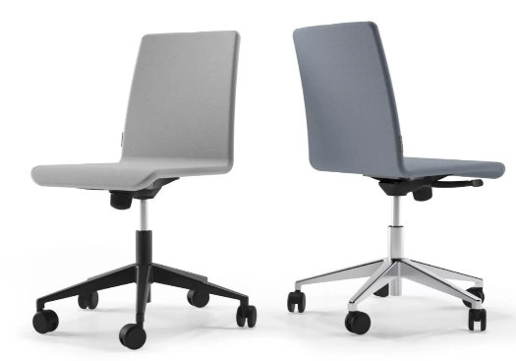 Darba krēsls uz riteņiem | Biroja/auditoriju krēsls Gabarīti un izmēri: Narbutas MOON vai ekvivalents biroja/auditoriju krēsls ar minimālistisku skandināvu dizainu. Ārējie maksimālie izmēri: 910 × 640 × 640 mm (pieļaujamā izmēru pielaide ±15 mm, ciktāl tā nemaina krēsla vizuālās proporcijas). Kāju bāzes diametrs: 640 mm (ārējais izmērs riteņu asīm, pieļaujamā novirze ±10 mm). Riteņu diametrs: ne mazāks kā 65 mm. Ergonomika un regulēšana: Sēdekļa augstuma regulēšana: pneimatiskais gāzes lifts ar vismaz 130 mm regulācijas diapazonu, nodrošinot sēdekļa augstuma maiņu amplitūdā, kas ietver izmērus no 380 līdz 510 mm (±10 mm). Sēdes dziļums: fiksēts robežās no 415 līdz 435 mm (bāzes izmērs 425 mm). Sēdes augstums sākuma pozīcijā: aptuveni 400 mm (±10 mm). Konstrukcija un mehānisms: Sēdekļa un atzveltnes nesošā pamatne: ergonomiski izliekts bērza vai dižskābarža saplākšņa rāmis (plywood frame). Mīkstinājums: augsta blīvuma un elastības poliuretāna putas ar fizikālo blīvumu ne mazāku kā 50 kg/m³ (atbilstība klasei H5050 vai ekvivalentam), kas nodrošina formas ilgmūžību un novērš materiāla nosēšanos intensīvas lietošanas apstākļos. Atzveltnes un sēdekļa polsterējuma slāņa biezums: vismaz 25 mm visā plaknē. Mehānisms (Tilting mechanism): Krēsls aprīkots ar šūpošanās mehānismu ar iespēju to stingri nofiksēt darba (vertikālajā) sākuma pozīcijā. Mehānisms aprīkots ar manuāli regulējamu skrūvi (tension adjustment knob) atzveltnes pretestības un stingrības pielāgošanai atbilstoši lietotāja ķermeņa svaram. Materiāli un apdare: Pamatnes (kāju) izpildījums: pulēta lietā alumīnija 5-staru bāze ar pastiprinātu konstrukciju. Riteņi: pašbremzējoši, gumizēti TPR (termoplastiskās gumijas) vai ekvivalentas mīkstas apdares riteņi, Ø65 mm, piemēroti lietošanai uz cietiem grīdas segumiem un īsspalvaina paklāja. Apdares materiāla prasības (Mākslīgā āda): Augstākās kvalitātes melna PU (poliuretāna) mākslīgā āda vai ekvivalents materiāls, kas paredzēts ilgstošai un intensīvai publiskai lietošanai. Materiāla īpašības: vieg
2 | C-2 | 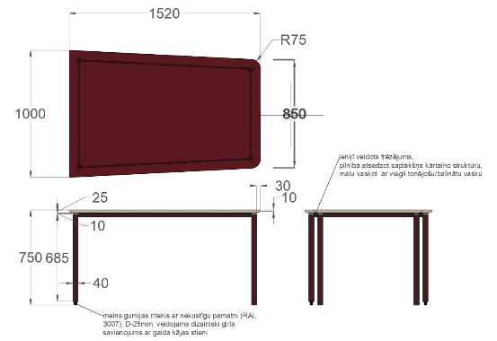 Trapeces formas galds | Auditorijas galds (trapecveida) izgatavojams pēc individuāla pasūtījuma. Galda ārējie izmēri: garums 1520 mm; platums – asimetrisks/trapecveida, mainīgs no 1000 mm vienā malā līdz 850 mm otrā malā (vai precīzi pēc Pasūtītāja pievienotā dizaina rasējuma); augstums 750 mm. Pieļaujamā izmēru ražošanas novirze: ±10 mm. Galda virsma: izgatavota no augstākās kvalitātes bērza saplākšņa (kopējais loksnes nominālais biezums 24 mm, kvalitātes klase ne zemāka kā BB/BB vai ekvivalents materiāls ar ne zemākiem mehāniskajiem, blīvuma un biezuma rādītājiem). Stūru noapaļojuma rādiuss: R75 mm. Virsmu apdare: plaknes apdarinātas ar augstspiediena laminātu (HPL) Arpa HPL, artikuls 0759 Rosso Purjai Erre (HPL lamināta biezums no 0,7 līdz 1,2 mm, krāsas tonis analogs NCS S 6020-R vai nedaudz tumšāks/piesātinātāks pēc Pasūtītāja saskaņojuma), vai tehniski un vizuāli ekvivalentu materiālu. Laminātam jābūt ar augstu nodilumizturību, noturīgam pret skrāpējumiem, mitrumu, traipiem un UV starojumu (izbalēšanu). Malu apdare: virsmas redzamās sānu malas apstrādātas ar dekoratīvu, gludu un leņķī veidotu frēzējumu, pilnībā atsedzot un eksponējot saplākšņa dabisko kārtaino struktūru. Lai saglabātu redzamu saplākšņa slāņu estētisko izskatu un vienlaikus nodrošinātu maksimālu izturību intensīvai auditorijas ekspluatācijai, frēzētās malas pārklājamas ar caurspīdīgu cietvaska eļļu (Hardwax-oil) vai tehniski un ekspluatācijas ziņā ekvivalentu apdares materiālu. Pārklājumam pēc sacietēšanas jānodrošina augsta noturība pret skrāpējumiem, nodilumu, mitrumu un ikdienas tīrīšanas līdzekļiem, saglabājot redzamu saplākšņa dabisko slāņojumu. Galīgais apdares tonis tiek precīzi saskaņots un pielāgots telpā jau izbūvētajām saplākšņa sienu apdarēm pēc iepirkuma līguma noslēgšanas, pirms ražošanas uzsākšanas. Konstrukcija un karkass: galda nesošo konstrukciju veido stabils, metināts tērauda rāmis no taisnstūra profiliem. Profilu izmēri: augstums ne mazāks kā 30 mm un platums ne mazāks kā 10 mm, nepārsniedzot 40 ×
3 | C-3 | 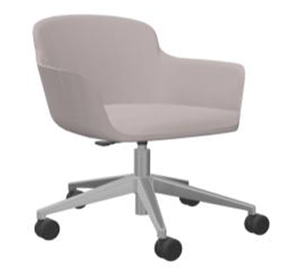 Konferences krēsls uz riteņiem | Ergonomisks vadītāja/lektora krēsls Gabarīti un izmēri: Narbutas DANAE vai ekvivalents ergonomisks premium līmeņa biroja/auditoriju krēsls ar pilnībā polsterētu sēdekli, atzveltni un roku balstiem. Sēdeklis, atzveltne un roku balsti veido vizuāli un strukturāli vienotu, plūstošu monolītu konstrukciju. Ārējie maksimālie izmēri nepārsniedz: 900 × 700 × 700 mm (pieļaujamā izmēru pielaide ±20 mm). Kāju bāzes diametrs: ne mazāks kā 680 mm. Riteņu diametrs: ne mazāks kā 65 mm. Ergonomika un regulēšana: Sēdekļa augstuma regulēšana: pneimatiskais gāzes lifts ar augstuma regulācijas amplitūdu ne mazāk kā 120 mm. Sēdes augstumam jābūt brīvi regulējamam robežās no aptuveni 420 līdz 540 mm (±10 mm). Sēdes dziļums: ne mazāks kā 420 mm, nodrošinot ergonomisku atbalstu augšstilbiem.Konstrukcija un mehānisms: Sēdekļa, roku balstu un atzveltnes nesošā iekšējā pamatne: ergonomiski veidota saplākšņa, liekti līmēta finiera vai kompozītmateriāla nesošā konstrukcija ar mīksto polsterējumu. Mīkstinājums: augsta blīvuma un elastības poliuretāna putas (blīvums ne mazāks kā 50 kg/m³), kas paredzētas ilgstošai un intensīvai slodzei publiskās telpās. Atzveltnes, sēdekļa un roku balstu polsterējuma slāņa kopējais biezums mīkstajās zonās: vismaz 30 mm. Vadības mehānisms: Krēsls aprīkots ar sinhrono vai augstas kvalitātes šūpošanās (tilt) mehānismu, kas nodrošina: plūstošu atzveltnes kustību/atgāšanu; iespēju mehānismu droši fiksēt sākuma darba pozīcijā; kā arī mehānisku atzveltnes pretestības regulēšanu atbilstoši lietotāja ķermeņa svaram, izmantojot zem sēdekļa izvietotu vadības elementu. Krēsla konstrukcijai jānodrošina izcila stabilitāte pie atkārtotas pārvietošanas, grozīšanās un intensīvas ikdienas lietošanas publiskās telpās. Materiāli un apdare: Pamatnes (kāju) izpildījums: pulēta lietā alumīnija 5-staru zvaigzne ar augstu strukturālo izturību. Riteņi: gumizēti TPR (vai ekvivalentas mīkstas apdares) riteņi, Ø65 mm, ar integrētu bremžu sistēmu bez slodzes, kas piemēroti cietām virsmām un ī
4 | C-4 | 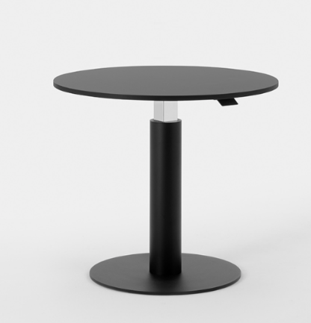 Apaļš regulējama augstuma galds | Apaļš dizaina galds ar maināmu augstumu Gabarīti un dizains: Apaļas formas mobili transformējams dizaina galds ar centrālo nesošo kāju/kolonnu (Mara Follow Break Round vai tehniski un vizuāli ekvivalents produkts). Galda virsmas forma: Apaļa. Galda virsmas diametrs: 700 mm (pieļaujama ražošanas un izmēru pielaide ±20 mm, kas nodrošina identisku lietojamību un telpisko izvietojumu). Augstuma regulācijas mehānisms: Galda augstums ir mehāniski un plūstoši transformējams diapazonā vismaz no 700 mm līdz 1150 mm (pieļaujamā novirze robežās ±15 mm), pilnībā nodrošinot iespēju galdam strādāt gan standarta sēdus pozīcijā, gan augstajā stāvus pozīcijā (Sit-to-Stand funkcionalitāte). Funkcionālais papildinājums (Autonomija): Augstuma regulācijas sistēmai jābūt pilnībā autonomai un darbināmai bez nepieciešamības pēc elektrības pieslēguma (vadiem vai akumulatoriem). Regulācijai jānotiek, izmantojot integrētu mehānisku balansēšanas sistēmu (pastiprināts gāzes lifts / atspermehānisms), kas tiek aktivizēts ar diskrētu rokas sviru, pogu vai troses mehānismu zem galda virsmas, nodrošinot vieglu, ātru un klusu galda pacelšanu vai nolaišanu neatkarīgi no tā atrašanās vietas telpā. Materiāli un apdare: Galda virsma izgatavota no MDF, augsta blīvuma kokskaidu plātnes vai bērza saplākšņa, biezums ne mazāks kā 18–22 mm. Augšējā darba virsma apdarināta ar pret skrāpējumiem un pirkstu nospiedumiem noturīgu augstspiediena laminātu (HPL) vai Fenix materiālu, kura tonis un faktūra jāsaskaņo ar telpas kopējo interjera dizainu vai C-2 un C-5 galdiem un kumodi. Virsmas malas kvalitatīvi apstrādātas ar ABS malu vai nolakotas (ja izmanto saplāksni).Karkass un stabilitāte: Centrālais balsts (kolonna) un pamatne izgatavoti no izturīga, pulverkrāsota tērauda vai lietā alumīnija. Pamatnes dizainam jānodrošina absolūta galda stabilitāte pret apgāšanos gan zemākajā, gan maksimālajā augstuma pozīcijā, lietotājam atbalstoties uz galda virsmas.
5 | C-5 | 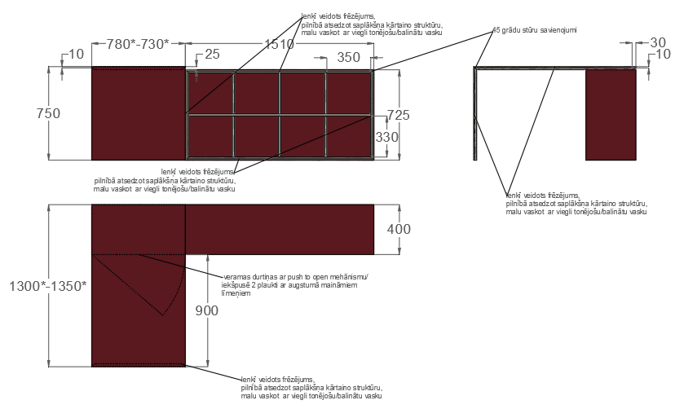 Plaukts somam ar darba virsmu | Galds ar integrētu skapja konstrukciju. Galds un skapja konstrukcija izgatavojama pēc individuāla pasūtījuma, ievērojot Pasūtītāja pievienotos dizaina rasējumus. Aptuvenie ārējie izmēri: garums 2290 mm, platums 1350 mm (platākajā vietā), augstums 750 mm. Pirms ražošanas Pretendentam obligāti jāveic objekta uzmērīšana. Galīgie izgatavošanas izmēri nosakāmi pēc faktiskajiem uzmērījumiem, nodrošinot maksimāli precīzu mēbeles integrāciju esošajā telpā un saskaņojot tos ar Pasūtītāju. Rasējumos ar (*) jānorāda minimālā un maksimālā pieļaujamā izmēru amplitūda, kas noteikta pēc objekta uzmērījumiem. Pieļaujamā ražošanas novirze pēc Pasūtītāja apstiprināto darba rasējumu saskaņošanas – ne vairāk kā ±5 mm lineārajiem izmēriem.Galda virsma un visas redzamās skapja konstrukcijas plaknes izgatavojamas no 24 mm bērza saplākšņa, kvalitātes klase ne zemāka kā BB/BB, vai ekvivalenta materiāla ar ne zemākiem mehāniskajiem, blīvuma, mitrumizturības, apstrādājamības un ekspluatācijas parametriem. Visas redzamās horizontālās un vertikālās plaknes apdarināmas ar augstspiediena laminātu (HPL) Arpa Industriale 0759 Rosso Purjai Erre vai ekvivalentu HPL materiālu ar ne zemākiem tehniskajiem, kvalitātes un ekspluatācijas parametriem. HPL lamināta biezums: 0,7–1,2 mm. Krāsas tonis – analogs NCS S 6020-R vai Pasūtītāja saskaņots ekvivalents tonis. Laminātam jābūt noturīgam pret skrāpējumiem, nodilumu, mitrumu, traipiem, UV starojumu un ikdienas tīrīšanas un dezinfekcijas līdzekļiem.Visas redzamās ārējās perimetra malas apstrādājamas ar dekoratīvu slīpu frēzējumu, eksponējot saplākšņa dabisko daudzslāņu struktūru. Lai saglabātu redzamu saplākšņa slāņu estētisko izskatu un vienlaikus nodrošinātu maksimālu nodilumizturību intensīvai auditorijas ekspluatācijai, visas redzamās frēzētās malas pārklājamas ar viegli balinātu cietvaska eļļu (Hardwax-oil) vai tehniski un ekspluatācijas ziņā ekvivalentu apdares sistemu. Pārklājumam jānodrošina augsta noturība pret skrāpējumiem, nodilumu, mitrumu un ikd
6 | C-6 | 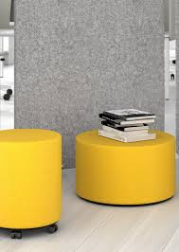 Pufs | Gabarīti un izmēri: Konstrukcijas tips: Narbutas GIRO pufs vai ekvivalents - vieglas, mobilas, cilindriskas formas mīkstās mēbeles. Pieejamie izmēri (diametrs × augstums): 400 x 450mm (pieļaujamā izmēru pielaide ±15 mm, ciktāl tā nemaina krēsla vizuālās proporcijas). Pamatne: Slēgta, apaļa melna melamīna (MFC) bāze ar 1mm ABS malu apdari. Pamatnes izpildījums: 5 gab. plastmasas pēdiņas. Konstrukcija un materiāli: Karkass: Iekšējais rāmis izgatavots no koksnes materiāliem (nav ergonomiski izliekts saplākšņa krēsla rāmis). Mīkstinājums: Kombinēts augsta blīvuma poliuretāna putu polsterējums formas ilgmūžībai: Augšējā sēdes daļa: HR5050 putas (blīvums 48\51kg/m3). Sānu malas: HR3030 putas (blīvums 28\32m3). Riteņi: gumijoti TPR riteņi, Ø65 mm, piemēroti īsspalvainajam paklājam. Apdares materiāla prasības (Mākslīgā āda): Augstākās kvalitātes melna PU (poliuretāna) mākslīgā āda vai ekvivalents materiāls, kas paredzēts ilgstošai un intensīvai publiskai lietošanai. Materiāla īpašības: viegla kopšana un tīrīšana; ūdens un šķidrumus atgrūdoša virsma; augsta noturība pret ikdienas sadzīves tīrīšanas un dezinfekcijas līdzekļiem; slēgta virsmas struktūra, kas novērš mikrobu un netīrumu uzkrāšanos porās. Auduma tehniskie rādītāji: Svars: ne mazāk kā 450 g/m². Nodilumizturība: ne mazāk kā 100 000 ciklu pēc Martindale metodes. Virsmai jābūt pilnībā noturīgai pret nejauši izlietu ūdeni, kafiju, tēju un citiem šķidrumiem. Ja Izpildītājs ražošanā plāno izmantot ekvivalentus audumus un toņus, tam pēc līguma noslēgšanas un pirms ražošanas uzsākšanas ir jāiesniedz Pasūtītājam saskaņošanai fiziski audumu paraugi (krāsu paletes/skatči), lai Pasūtītājs varētu vizuāli un tehniski pārliecināties par toņu, tekstūras un biezuma saderību ar kopējo interjera projektu. Kopšana: ikdienā tīrāms ar mitru, mīkstu drānu un neitrāliem pH tīrīšanas līdzekļiem. Polsterējuma un apdares materiāliem jāatbilst publiskām telpām piemērojamām ugunsdrošības prasībām (atbilstība EN 1021-1 un EN 1021-2 vai ekviva
7 | C-7 | 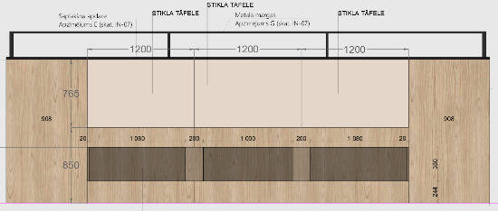 Magnētiskā stikla tāfeļe | Savienojamu magnētisko stikla tāfeļu sistēma Gabarīti, dizains un konstrukcija: Savienojamu stikla tāfeļu sistēma, kas paredzēta liela izmēra nepārtrauktu rakstāmvirsmu izveidei ar vizuāli nemanāmām / bezšuvju savienojuma vietām. Moduļu sānu malām jābūt mehāniski un precīzi apstrādātām (pulētām, ar taisnu 90° leņķi bez izteiktām fāzītēm), nodrošinot maksimāli blīvu un līdzenu moduļu salaidumu bez spraugām. Tāfeles izmērs vienam modulim: 765 × 1200 mm. Pieļaujamā izmēru ražošanas un uzstādīšanas pielaide: ±5 mm (izmērs ir stingri pieskaņots jau izbūvētajiem sienas konstrukcijas gabarītiem). Uzstādīšana un dziļums: Sistēma aprīkota ar pilnībā slēptiem sienas stiprinājumu elementiem un nesošajām konstrukcijām, kas pēc uzstādīšanas nav redzami ne no priekšpuses, ne no sāniem. Maksimālais kopējais konstrukcijas dziļums (attālums no sienas pamatnes konstrukcijas līdz stikla priekšējai darba virsmai): 12 mm (pieļaujamā novirze ±2 mm), nodrošinot minimālistisku, vizuāli vieglu un telpu taupošu profilu. Materiāli un tehniskie rādītāji: Augstākās kvalitātes rūdīts drošības stikls ar zemu dzelzs saturu (low-iron / optiwhite vai vizuāli un funkcionāli ekvivalents), stikla nominālais biezums ne mazāks kā 4,0 mm. Stikla masai jābūt pilnībā dzidrai, bez zaļganas vai zilganas nokrāsas, nodrošinot maksimāli precīzu, tīru un nemainīgu pamatnes krāsas un toņu reprodukciju pēc uzstādīšanas. Rakstāmvirsma un magnētiskās īpašības: Gluda, neporaina, viegli tīrāma un kopjama stikla virsma, kas paredzēta ilgstošai un intensīvai rakstīšanai ar standarta sausi dzēšamiem mēbeļu marķieriem. Virsma nedrīkst uzsūkt tinti, pigmentus vai veidot marķieru ēnas (ghosting efektu) pēc ilgstošas ekspluatācijas. Zem stikla integrēts slodzei drošs, rūpnieciski laminēts magnētiskās pamatnes slānis (cinkota tērauda loksne), kas nodrošina dokumentu un vizuālo materiālu drošu fiksāciju. Katra moduļa komplektācijā jābūt iekļautiem vismaz 5 (pieciem) īpaši spēcīgiem neodīma (NdFeB) magnētiem, kas paredzēti lieto
8 | C-8 | Brīvstāvošs LED gaismeklis | Brīvstāvošs grīdas gaismeklis darba zonām Konstrukcija, gabarīti un uzstādīšana: EGLO Professional OFFICELINE 50 FREE (artikuls: OL50S-1E8302-LDBLC) vai tehniski un funkcionāli ekvivalents augstākās klases biroja gaismeklis. Konstrukcijas veids: Brīvstāvošs grīdas gaismeklis (floor-standing luminaire), paredzēts profesionālai lietošanai atsevišķu mācību vai darba zonu izgaismošanai. Korpusa un nesošās pamatnes materiāls: Augstas kvalitātes ekstrudēta alumīnija profils un tērauda pamatne. Gabarītizmēri: 1000–1200 mm, platums: 40–80 mm, augstums: 1950–2150 mm. Svars: ne mazāks kā 15 kg, nodrošinot augstu konstrukcijas stabilitāti pret nejaušu apgāšanos publiskā telpā. Pieslēgums: Aprīkots ar lokanu, vismaz 3000 mm garu strāvas kabeli un standarta triecienizturīgu CEE 7/7 (Type E+F) kontaktdakšu drošam pieslēgumam elektrotīklam. Optika un gaismas parametri: Gaismas emisija: Kombinēta, vienlaicīga tieša (lejupvērsta uz darba virsmu) un netieša (augšupvērsta uz griestiem) gaismas plūsma telpas vienmērīgam izgaismojumam. Gaismas kontrole/optika: Aprīkots ar pretapžilbināšanas optiku/režģi (BAP-Louvre vai ekvivalentu tehnoloģiju), nodrošinot biroja un datorizētām darba vietām atbilstošu un drošu UGR rādītāju: UGR < 19. Pretendenti var piedāvāt arī ekvivalentas augstākās klases hroma, alumīnija vai melnas spoguļoptikas sistēmas, kas nodrošina tādu pašu vai augstāku gaismas efektivitāti, gaismas sadalījumu un vizuālo komfortu.Tehniskie LED rādītāji: Kopējā lietderīgā gaismas plūsma: Ne mazāk kā 8000 lūmeni (lm). Maksimālā jauda: ne vairāk kā 70 W. Krāsas temperatūra: 3000K (silti balta gaisma). Krāsu atveides indekss: CRI > 80, nodrošinot dabisku toņu uztveri. Krāsu konsistence (sākotnējais krāsu tolerances lauks): Binning MacAdam ≤ 3 SDCM.Vadība, elektrodrošība un ilgtspēja: Regulēšana (Dimmēšana): Integrēts, augstas efektivitātes LED draiveris, kas ir vienmērīgi regulējams ar gaismekļa korpusā (statnī) ērti pieejamā augstumā iebūvētu skārienjutīgu paneli (Touchpanel). Aizs
9 | C-9 | 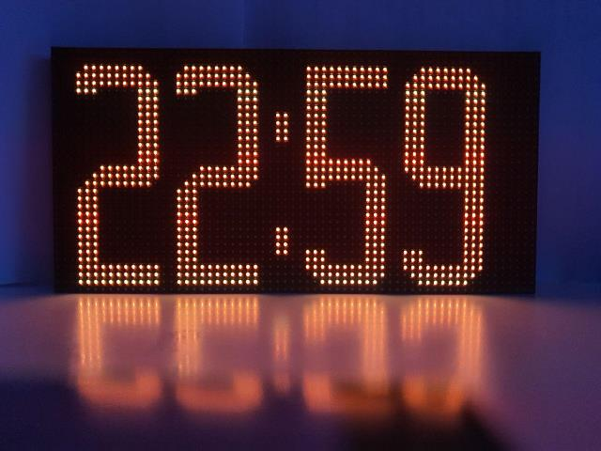 LED digitālais pulkstenis | Iekštelpu LED digitālais pulkstenis ar laika sinhronizāciju Gabarīti, displejs un konstrukcija: Produkta veids: LED digitālais pulkstenis, kas paredzēts stacionārai uzstādīšanai un ilgstošai nepārtrauktai ekspluatācijai iekštelpās (auditorijās vai gaiteņos). Ciparu/indikācijas augstums: Ne mazāks kā 80 mm, nodrošinot izcilu un skaidru rādījumu salasāmību. Korpusa konstrukcijai jābūt izturīgai, paredzētai drošai stiprināšanai pie sienas vai citas nesošās būvkonstrukcijas. Displeja parametri: Augsta kontrasta un spilgtuma LED diožu indikācijas displejs, kas nodrošina skaidri salasāmus rādījumus dažādos apkārtējās vides apgaismojuma apstākļos (gan tiešā saules gaismā, gan pilnībā aptumšotā auditorijā projektu demonstrēšanas laikā). Displejam jānodrošina vismaz: aktuālā laika attēlošana (stundas un minūtes, 24 stundu formātā). LED diožu spīdēšanas krāsa: Tīri balta vai dzeltena/dzintara, vai ekvivalents Pasūtītāja saskaņots monohroms tonis. Laika sinhronizācija un precizitāte: Iekārtai jānodrošina pilnīgi automātiska un regulāra precīza laika sinhronizācija, izmantojot vismaz vienu no šādiem tehnoloģiskajiem risinājumiem (vai to kombināciju):GPS uztvērējs;Ethernet tīkla pieslēgums ar Network Time Protocol (NTP) atbalstu;WiFi bezvadu tīkla sinhronizācija;Vai cita funkcionāli ekvivalenta automātiskās laika sinhronizācijas tehnoloģija, kas nodrošina precīza laika uzturēšanu (maksimālā novirze mazāka par 1 sekundi) bez nepieciešamības pēc regulāras manuālas lietotāja korekcijas.Vadības un plānošanas funkcijas: Iekārtai jābūt aprīkotai ar viedām vadības funkcijām, tostarp:Automātiska displeja ieslēgšana un izslēgšana noteiktos laika periodos (piemēram, nakts stundās enerģijas taupīšanai);Automātiska vai manuāli programmējama displeja spožuma/spilgtuma kontrole, pielāgojoties telpas reālajam apgaismojumam; Rādījumu plānotāja funkcija, kas ļauj konfigurēt specifiskas informācijas (piemēram, laika un temperatūras pārmaiņus) attēlošanu noteiktos laikos; Lietotājam saprotama, dro
10 | G-01 | 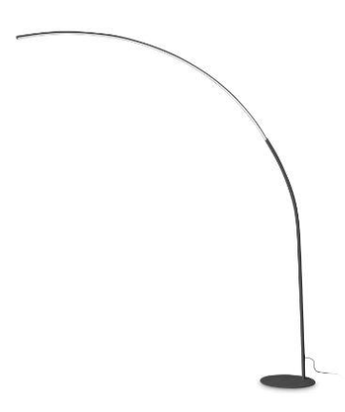 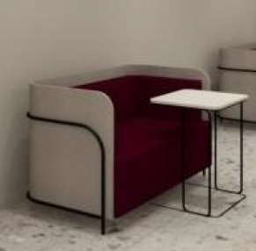 Divvietīgs akustiskais dīvāns | Divvietīgs akustiskais dīvāns ar zemo atzveltni Konstrukcija un funkcionālie parametri: Produkta veids: Divvietīgs dīvāns ar zemo atzveltni (ražotāja ARTICUL sērija HIDEOUT vai tehniski, funkcionāli un vizuāli ekvivalents izstrādājums).Lietojums: Paredzēts intensīvai publiskai un biroja lietošanai izglītības vai sabiedriskās ēkās. Pateicoties mēbeles specifiskajai formai, konstrukcijai un izmantotajiem materiāliem, dīvāns palīdz risināt apkārtējo trokšņu slāpēšanu un nodrošina vizuālo privātumu atvērta tipa telpās. Karkass un pamatne: Slodzei drošs, stabils un stingrs ārējais metāla rāmis un kāju konstrukcija, melnā krāsā (pulverkrāsots tērauds vai funkcionāli ekvivalents pārklājums ar augstu noturību pret skrāpējumiem, triecieniem un mehāniskiem bojājumiem). Metinājuma un savienojuma vietām jābūt noslīpētām, bez asām šķautnēm un vizuāliem defektiem. Polsterējums un izmēri: Īpaši izstrādāts, ergonomisks un augstas elastības poliuretāna putu polsterējums sēdes un atzveltnes daļā (blīvums ne mazāks kā 40-50 kg/m³), kas nodrošina stingru ķermeņa atbalstu un nemaina savu sākotnējo formu ilgstošas un intensīvas ekspluatācijas laikā. Kopējie ārējie gabarītizmēri: Platums: 1440 mm (pieļaujamā pielaide ±30 mm); Dziļums: 700 mm (pieļaujamā pielaide ±30 mm); Augstums kopā ar atzveltni: 800 mm (pieļaujamā pielaide ±30 mm). Sēdekļa augstums un dziļums ir optimizēts ilgstošai un komfortablai sēdēšanai standarta biroja atpūtas/darba pozīcijā. Auduma apdare un materiālu prasības: Dīvāna apdarei jābūt izpildītai divu toņu kombinācijā, izmantojot augstākās klases, ilgtspējīgus un īpaši nodilumizturīgus materiālus: Sēdes un spilvena daļa: Audums Wooly Plus (ražotājs Nevotex vai ekvivalents), tonis 9233 Wine (kods: 1039023) vai ekvivalents pasūtītāja apstiprināts tumši sarkans / vīna tonis. Atzveltnes un korpusa daļa: Audums Wooly Plus (ražotājs Nevotex vai ekvivalents), tonis 2256 Ivory melange (kods: 1039005) vai ekvivalents pasūtītāja apstiprināts gaiši bēšs / ziloņkaula melanžas t
11 | G-02 | 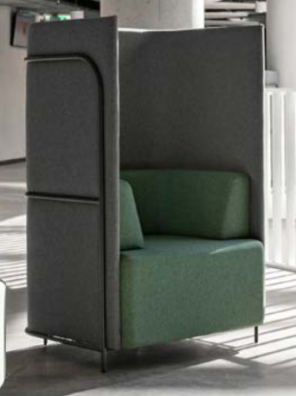 Vienvietīgs akustiskais dīvāns_augstais | Vienvietīgs akustiskais dīvāns / klubkrēsls ar augsto atzveltniKonstrukcija un funkcionālie parametri: Produkta veids: Vienvietīgs dīvāns / klubkrēsls ar paaugstinātu (akustisko) atzveltni un integrētiem sānu paneļiem (ražotāja ARTICUL sērija HIDEOUT vai tehniski, funkcionāli un vizuāli ekvivalents izstrādājums). Lietojums: Paredzēts intensīvai publiskai un biroja lietošanai izglītības vai sabiedriskās ēkās. Paaugstinātā atzveltne un sānu paneļi kalpo kā efektīvs apkārtējo trokšņu slāpētājs (akustiskā barjera) un nodrošina pilnīgu vizuālo un akustisko privātumu atvērta tipa telpās (Open-space), radot izolētu un klusu zonu telefona zvaniem, video konferencēm vai koncentrētam individuālam darbam. Karkass un pamatne: Pastiprinātas izturības un stabilitātes nesošais ārējais metāla rāmis un kāju konstrukcija, melnā krāsā (pulverkrāsots tērauds vai funkcionāli ekvivalents triecienizturīgs pārklājums ar augstu noturību pret skrāpējumiem). Krēsla pamatnei jānodrošina absolūta stabilitāte pret sagāšanos uz sāniem, lietotājam atbalstoties pret paaugstinātajiem akustiskajiem sānu paneļiem. Metinājuma vietām jābūt perfekti noslīpētām, bez asām šķautnēm un vizuāliem apdares defektiem. Polsterējums un izmēri: Ergonomisks, augstas elastības poliuretāna putu polsterējums ar anatomisku slīpumu sēdes un atzveltnes daļā (blīvums ne mazāks kā 40-50 kg/m³), kas nodrošina stingru muguras atbalstu un nezaudē savu elastību/formu ilgstošas ekspluatācijas laikā. Kopējie ārējie gabarītizmēri: Platums: 850 mm (pieļaujamā pielaide ±30 mm); Dziļums: 700 mm (pieļaujamā pielaide ±30 mm); Kopējais augstums kopā ar paaugstināto akustisko atzveltni: 1300 mm (pieļaujamā pielaide ±40 mm). Sēdekļa augstums un dziļums ir optimizēts ilgstošai un komfortablai sēdēšanai standarta darba pozīcijā. Auduma apdare un materiālu prasības: Klubkrēsla apdares audumam jābūt izpildītam divu toņu kombinācijā, pilnībā saderot ar 8. pozīcijas dīvānu: Sēdes un iekšējā spilvena daļa: Audums Wooly Plus (Nevotex vai ekvivale
12 | G-03 | 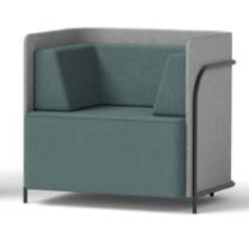 Vienvietīgs akustiskais dīvāns_zemais | Vienvietīgs dīvāns / klubkrēsls ar zemo atzveltniKonstrukcija un funkcionālie parametri: Produkta veids: Vienvietīgs dīvāns / klubkrēsls ar zemo atzveltni (ražotāja ARTICUL sērija HIDEOUT vai tehniski, funkcionāli un vizuāli ekvivalents izstrādājums). Lietojums: Paredzēts intensīvai publiskai un biroja lietošanai izglītības vai sabiedriskās ēkās, nodrošinot trokšņu slāpēšanu un vizuālo komfortu atvērta tipa telpās, radot nodalītu zonu sarunām, zvaniem vai individuālam darbam.Karkass un pamatne: Slodzei drošs, stabils un stingrs ārējais metāla rāmis un kāju konstrukcija, melnā krāsā (pulverkrāsots tērauds vai funkcionāli ekvivalents pārklājums ar augstu noturību pret skrāpējumiem, triecieniem un mehāniskiem bojājumiem). Metinājuma un savienojuma vietām jābūt gludi noslīpētām, bez asām šķautnēm un vizuāliem defektiem.Polsterējums un izmēri: Īpaši izstrādāts, ergonomisks un augstas elastības poliuretāna putu polsterējums sēdes un atzveltnes daļā (blīvums ne mazāks kā 40–50 kg/m³), kas nodrošina stingru ķermeņa atbalstu un nemaina savu sākotnējo formu ilgstošas ekspluatācijas laikā. Kopējie ārējie gabarītizmēri: Platums: 850 mm (pieļaujamā pielaide ±30 mm); Dziļums: 700 mm (pieļaujamā pielaide ±30 mm); Augstums kopā ar zemo atzveltni: 800 mm (pieļaujamā pielaide ±30 mm). Sēdekļa augstums un dziļums ir optimizēts ilgstošai un komfortablai sēdēšanai standarta biroja atpūtas/darba pozīcijā.Auduma apdare un materiālu prasības: Dīvāna apdarei jābūt izpildītai divu toņu kombinācijā, pilnībā saderot ar 8. un 9. pozīcijas mīkstajām mēbelēm: Sēdes un spilvena daļa: Audums Wooly Plus (ražotājs Nevotex vai ekvivalents), tonis 9233 Wine (kods: 1039023) vai ekvivalents pasūtītāja apstiprināts tumši sarkans / vīna tonis.Atzveltnes daļa: Audums Wooly Plus (ražotājs Nevotex vai ekvivalents), tonis 2256 Ivory melange (kods: 1039005) vai ekvivalents pasūtītāja apstiprināts gaiši bēšs / ziloņkaula melanžas tonis.Ja Izpildītājs ražošanā plāno izmantot ekvivalentus audumus un toņus, tam pēc
13 | G-04 | 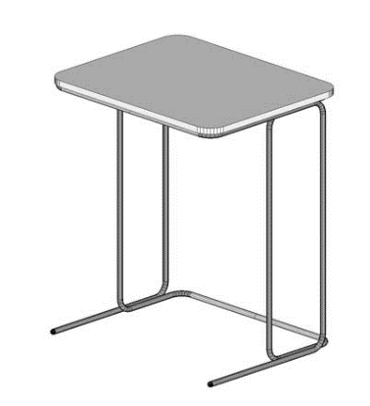 Žurnālgaldiņš / Klēpjdatora galdiņš | C-veida klēpjdatora palīggaldiņš / žurnālgaldiņš Gabarīti un izmēri: Dizains: Ergonomisks, C-veida formas žurnālgaldiņš vai klēpjdatora palīggaldiņš (salona KATE modelis Zippo vai tehniski un funkcionāli ekvivalents izstrādājums). Ārējie maksimālie izmēri nepārsniedz: 576 × 462 × 675 mm (platums × dziļums × augstums H) (pieļaujamā izmēru ražošanas pielaide ±15 mm). Funkcionālā integrācija: Konstrukcijas lejas pamatnei un asimetriskā rāmja formai jābūt speciāli projektētai un izliektai tā, lai galdu varētu brīvi, dziļi un stabili pastumt zem mīkstajām mēbelēm (G-01, G-02 un G-03 dīvāniem un klubkrēsliem). Tas jānodrošina, lai galda virsma sēdēšanas laikā atrastos tieši virs lietotāja ceļgaliem, garantējot ergonomisku pozīciju klēpjdatora lietošanai, pierakstu veikšanai vai dokumentu novietošanai. Konstrukcija un stabilitāte: Rāmis: Slodzei drošs un stabils, asimetrisks tērauda nesošais karkass ar pastiprinātu un nosvērtu lejas pamatni, kas kalpo kā pretsvars konstrukcijas stabilitātes nodrošināšanai. Pamatnes un rāmja inženiertehniskajam risinājumam jānodrošina pilnīga aizsardzība pret galda apgāšanos vai sasvēršanos, kad uz virsmas tālākās malas tiek novietots standarta biroja aprīkojums (portatīvais dators, planšetdators, smaga krūze u.c.). Virsmas stiprinājums un aizsardzība: Virsmas savienojumam ar metāla rāmi jābūt monolītam, slodzei drošam un stingram, pilnībā izslēdzot brīvkustības, ļodzīšanās vai deformācijas riskus ilgstošas publiskas ekspluatācijas laikā. Pamatne apakšā aprīkota ar integrētām, mīkstām grīdu saudzējošām uzlikām, filca paliktņiem vai slīdņiem, kas pilnībā novērš grīdas seguma (linoleja, parketa, paklāja) skrāpēšanu vai bojāšanu pie biežas un intensīvas galdiņa pārvietošanas. Materiāli un apdare: Galda virsma izgatavota no augstākās kvalitātes, pusmatēta, nodilumizturīga augstspiediena lamināta (HPL) vai mitrumizturīga melamīna, biezums ne mazāks kā 16–18 mm, ar triecienizturīgu ABS vai monolītu apmali. Virsmas tonis maksimāli tuvs vai identis
14 | G-05 | 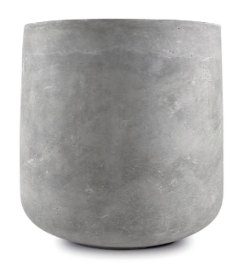 Puķu pods | Vidēja izmēra GRC (stiklšķiedras betona) puķu pods Gabarīti un konstrukcija: Brīvstāvošs, koniskas/cilindriskas formas dizaina puķu pods, kas izgatavots rūpīgā roku darbā (Latvijas ražotāja moone modelis "KOLKA" vai tehniski un vizuāli pilnībā ekvivalentas mēbeles). Izmēri: Diametrs Ø 300 mm, augstums 360 mm (pieļaujamā izmēru ražošanas novirze ±20 mm). Materiāls un tehnoloģija: Pods izgatavots no augstākās kvalitātes stiklšķiedras skaidu armēta betona (GRC – Glass Reinforced Concrete vai funkcionāli ekvivalents kompozītmateriāls). Materiālam jānodrošina paaugstināta elastība un strukturālā stiprība, kas ļauj veidot plānas poda sienas, padarot izstrādājumu vairākkārt vieglāku par līdzīgu izmēru lieta monolītā cementa betona izstrādājumiem, vienlaikus saglabājot teicamu mehānisko stabilitāti. Noturība un ekspluatācija: Betona receptūrai un apstrādei jānodrošina pilnīga salizturība un UV starojuma noturība. Izstrādājumam jābūt projektētam tā, lai tas saglabātu vizuālo un strukturālo integritāti. Funkcionālās prasības un drenāža: tam jābūt hermētiskam bez cauruma (lietošanai tikai iekštelpās kā kešpo/ietvaram). Virsmai jābūt piemērotai tiešai augsnes iepildīšanai. Vizuālais izpildījums un apdare: Krāsa: Siltas tonalitātes dabīgi betona pelēks vai cits tonis no ražotāja standarta palešu klāsta pēc saskaņojuma ar Pasūtītāju. Virsmai jābūt ar raksturīgo betona tekstūru, kvalitatīvi apstrādātai, bez plaisām, materiāla izdrupumiem vai asām, traumējošām augšējās malas šķautnēm. Garantija un kvalitāte: Precei jābūt jaunai, nelietotai, bez vizuāliem defektiem.
15 | G-06 | 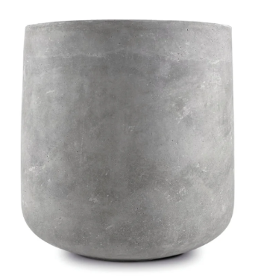 Puķu pods | Vidēja izmēra GRC (stiklšķiedras betona) puķu pods Gabarīti un konstrukcija: Brīvstāvošs, koniskas/cilindriskas formas dizaina puķu pods, kas izgatavots rūpīgā roku darbā (Latvijas ražotāja moone modelis "KOLKA" vai tehniski un vizuāli pilnībā ekvivalentas mēbeles). Izmēri: Diametrs Ø 410 mm, augstums 480 mm (pieļaujamā izmēru ražošanas novirze ±20 mm).Materiāls un tehnoloģija: Pods izgatavots no augstākās kvalitātes stiklšķiedras skaidu armēta betona (GRC – Glass Reinforced Concrete vai funkcionāli ekvivalents kompozītmateriāls). Materiālam jānodrošina paaugstināta elastība un strukturālā stiprība, kas ļauj veidot plānas poda sienas, padarot izstrādājumu vairākkārt vieglāku par līdzīgu izmēru lieta monolītā cementa betona izstrādājumiem, vienlaikus saglabājot teicamu mehānisko stabilitāti. Noturība un ekspluatācija: Betona receptūrai un apstrādei jānodrošina pilnīga salizturība un UV starojuma noturība. Izstrādājumam jābūt projektētam tā, lai tas saglabātu vizuālo un strukturālo integritāti. Funkcionālās prasības un drenāža: tam jābūt hermētiskam bez cauruma (lietošanai tikai iekštelpās kā kešpo/ietvaram). Virsmai jābūt piemērotai tiešai augsnes iepildīšanai. Vizuālais izpildījums un apdare: Krāsa: Siltas tonalitātes dabīgi betona pelēks vai cits tonis no ražotāja standarta palešu klāsta pēc saskaņojuma ar Pasūtītāju. Virsmai jābūt ar raksturīgo betona tekstūru, kvalitatīvi apstrādātai, bez plaisām, materiāla izdrupumiem vai asām, traumējošām augšējās malas šķautnēm. Garantija un kvalitāte: Precei jābūt jaunai, nelietotai, bez vizuāliem defektiem.
16 | KON-1 | 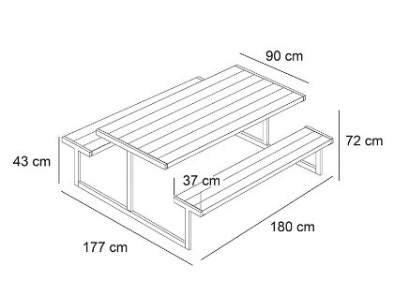 Galds ar soliem | Galds ar soliem 6 personām paredzēts āra teritorijām – kopā 6 (seši gb.) Galda izmēri: garums 1800±10mm; platums 900±200mm; augstums 720±10mm. Solu izmēri: platums 370±20mm;garums 1800±10mm; augstums 430±10mm. Kopējas mēbeles platums: 1,85±20mm. Galda virsma un soli izgatavoti no vismaz 25mm biezas priedes koka, ko viegli var kopt. Kokam ir jābūt apstrādātam ar materiālu, kas nodrošina āra apstākļiem nepieciešamo aizsardzību. Galda rāmis izgatavots no metāla (ar karsti cinkotu pārklājumu, krāsots ar cinku saturošu krāsu) kvadrātcurulēm – sametinātām vai saskrūvētām – viengalabalainas konstrukcija no ar materiāla dimensijām un sieniņas biezumu, lai konstrukcija noturētu sešus pieaugušus lietotājus. Gala apdares tonis koka daļām - pelēka (beices efekts – nav sedzoša, viendabīga krāsa); Gala apdares tonis metāla daļām – tumši pelēks, sedzošs. Metāla konstrukcija pacelta no seguma 10-30mm uz plastmasas vai cietas gumijas kājiņām.
17 | KON-2 | 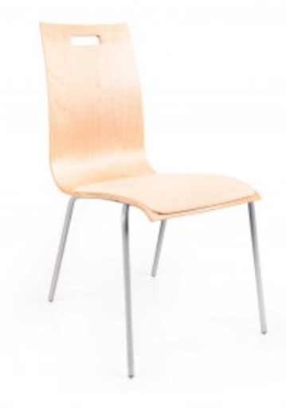 Esošu mācību krēslu sēdes polsterējums | Sēdekļa izmēri: platums 400 mm (pieļaujamā novirze ±20 mm), dziļums 380 mm (pieļaujamā novirze ±20 mm). Sēdekļa polsterējuma apdare – Fidivi Alba 4007 vai tehniski un vizuāli ekvivalents audums ar ne zemākiem kvalitātes, nodilumizturības un ekspluatācijas parametriem. Mīkstinājumam jābūt izgatavotam no augstas elastības poliuretāna putām ar fizikālo blīvumu 35 kg/m³ (±5 kg/m³) vai ekvivalentu materiālu, kas nodrošina ilgstošu formas noturību un piemērotību intensīvai publiskai lietošanai. Sēdekļa polsterējuma kopējais biezums – 15–20 mm. Krēsli aprīkojami ar papildu distanceriem (augstums 13 mm, 2 gab. katram krēslam), kas montējami starp sēdekļa pamatni un krēsla metāla rāmi, nodrošinot nepieciešamo sēdekļa ergonomisko slīpumu. Precīzie sēdekļa polsterējuma gabarīti pirms ražošanas jāuzmēra uz vietas RSU telpās. Pēc Pasūtītāja pieprasījuma vai iepirkuma ietvaros Pretendentam jāiesniedz rasējumu komplekts DWG un PDF formātā, kurā ietverts priekšskats, sānskats, izometriskais 3D skats, kā arī detalizēti mezglu rasējumi. Pretendentam jānodrošina krēslu transports uz un no RSU (Konsula iela), kā arī visi montāžai nepieciešamie materiāli (distanceri, stiprinājumi, skrūves u.c.) un pilna demontāžas un montāžas darbu veikšana.
18 | GM-17 (G korpusa 1.stāva IT telpās Dzirciema ielā 16) | 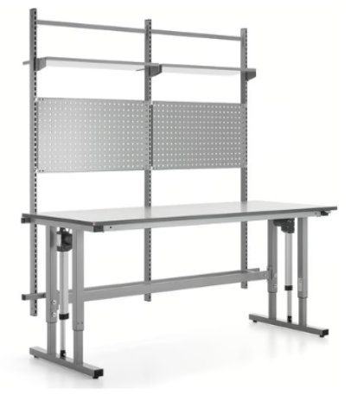 Augstumā regulējams darba galds 2000x800mm | Garums: 2000 mm +/50mm; Platums: 800 mm+/-20mm Galda virsmas biezums: 24 mm Maksimālais augstums: 1115 mm Statīvs: Elektrisks 2 kāju statīvs Modelis:Ar instrumentu paneli + augšējais plaukts Minimālais augstums: 715 mm Pacelšanas ātrums: 14 mm/sec +/-2mm/sec Galda virsmai krāsa: Gaiši pelēka Galda virsmas materiāls: HPL Materiālu specifikācija: Lamicolor - 1366 vai ekvivalents Statīva krāsa: Sudraba Statīva krāsas kods: RAL 9006 vai ekvivalents Statīva materiāls - Tērauda Svara izturība:400 kg+/-10kg Galds ir aprīkots ar elektromotoru, kas ļauj regulēt darba augstumu ar vienu pogas spiedienu (715-1115 mm). Darbagalds ir aprīkots ar 24 mm biezu, gaiši pelēku augstspiediena lamināta dižkābarža virsmu, kam piestiprināta tumši pelēka ABS apmale. Cietā lamināta virsma ir izturīga un vienkārši kopjama. Statīvs ir ražots no izturīga, kvadrātveida profila pulverkrāsota tērauda. Plauktus var izmantot gan taisnā pozīcijā, gan leņķī pēc vajadzības, un tos ir viegli pārvietot uz augšu un uz leju pa statīvu bez skrūvēm. Instrumentu paneļiem ir perforētas virsmas ar kvadrātveida caurumiem, kas ļauj ērti gan pakārt, gan pārvietot āķus. Āķi ir nopērkami atsevišķi.

